EXP RESSONANCIA
Análise Experimental: Movimento Harmônico Forçado e Ressonância
Atividade para aula de Laboratório

RA
NOME
DATA E HORÁRIO
PROFESSOR
19.02466-5
Igor Eiki Ferreira Kubota
segunda(27/04) - 13:10
Coelho
19.00374-9
Guilherme Cury Galli
19.00715-9
Gustavo Consoleti
19.00012-0
Guilherme Samuel de Souza Barbosa

 | IMPORTANTE: DATA LIMITE DE ENTREGA 29 DE ABRIL |  |  |  |  |  |  | A = | 10.034 | A/2 = | 5.017

Dados Experimentais: Movimento Harmônico Forçado
Variação da amplitude em relação à frequencia angular do movimento
 |  |  |  |  |  | 1-)
 | Tensão (V) | Período (s) | Amplitude (cm) | Freq. Angular | Amplitude (cm) |  |  |  |  |  |  |  |  |  | 1.57 |  | 4.0020288581 | 5.017
1 | 1.942 | 1.57 | 1.916 | 4.0020288581 | 1.916 |  |  |  |  |  |  |  |  |  | 1.256 |  | 5.0025360726 | 5.017
2 | 2.291 | 1.256 | 2.062 | 5.0025360726 | 2.062 |  |  |  |  |  |  |  |  |  | 1.047 |  | 6.0011320985 | 5.017
3 | 2.623 | 1.047 | 2.274 | 6.0011320985 | 2.274 |  |  |  |  |  |  |  |  |  | 0.897 |  | 7.0046658943 | 5.017
4 | 2.941 | 0.897 | 2.586 | 7.0046658943 | 2.586 |  |  |  |  |  |  |  |  |  | 0.785 |  | 8.0040577162 | 5.017
5 | 3.247 | 0.785 | 3.068 | 8.0040577162 | 3.068 |  |  |  |  |  |  |  |  |  | 0.661 |  | 9.5055753513 | 5.017
6 | 3.689 | 0.661 | 4.483 | 9.5055753513 | 4.483 |  |  |  |  |  |  |  |  |  | 0.598 |  | 10.506998841 | 5.017
7 | 3.973 | 0.598 | 6.591 | 10.506998841 | 6.591 |  |  |  |  |  |  |  |  |  | 0.546 |  | 11.507665398 | 5.017
8 | 4.251 | 0.546 | 10.034 | 11.507665398 | 10.034 |  |  |  |  |  |  |  |  |  | 0.502 |  | 12.516305393 | 5.017
9 | 4.522 | 0.502 | 8.126 | 12.516305393 | 8.126 |  |  |  |  |  |  |  | 9.75 | 13.5 | 0.465 |  | 13.512226467 | 5.017
10 | 4.788 | 0.465 | 4.781 | 13.512226467 | 4.781 |  |  |  |  |  |  |  |  |  | 0.419 |  | 14.995668991 | 5.017
11 | 5.177 | 0.419 | 2.648 | 14.995668991 | 2.648 |  |  |  |  |  |  |  |  |  | 0.393 |  | 15.987748873 | 5.017
12 | 5.431 | 0.393 | 1.981 | 15.987748873 | 1.981 |  |  |  |  |  |  |  |  |  | 0.369 |  | 17.027602458 | 5.017
13 | 5.681 | 0.369 | 1.559 | 17.027602458 | 1.559 |  |  |  |  |  |  |  |  |  | 0.349 |  | 18.003396296 | 5.017
14 | 5.927 | 0.349 | 1.271 | 18.003396296 | 1.271 |  |  |  |  |  |  |  |  |  | 0.314 |  | 20.01014429 | 5.017
15 | 6.409 | 0.314 | 0.905 | 20.01014429 | 0.905

1. A partir dos dados listados, construir o gráfico da variação da amplitude (em centímetros) em relação a frequência angular do movimento do regime permanente.
2. A partir do gráfico obtido no Exercício 1, determine o valor do fator de amortecimento ϒ medindo a largura da curva de ressonância. Descreva com detalhes o procedimento.
3. A partir da definição da amplitude do movimento forçado no regime permanente, demonstre que o valor da frequência de ressonância vale:
$$ω_{F}=\sqrt{{ω_{0}}^{2}−2γ^{2}}$$
4. Usando a expressão demonstrada no Exercício 3, determine o valor da constante elástica das molas usadas no experimento, sabendo que a massa do oscilador vale 0,360 kg. Lembre-se que as duas molas estão associadas em série.
5. Nos movimentos harmônicos forçados, o fator de amortecimento desempenha um papel muito importante, ou seja, de regulador da amplitude de ressonância. A partir do valor encontrado no Exercício 2, preencha a tabela abaixo aumentando o valor de ϒ em 0,20 1/s. Considere m = 0,360 kg e F0 = 1,51 N.
 |  |  |  |  |  |  |  |  |  | 2-) | Delta W = | 3.75 |  |  | 4)
 |  |  |  |  |  |  |  |  |  |  | Y = | 1.875 |  |  |  | m | gama | T | W | Wf | k | 1/Keq | Keq
 |  |  |  |  |  |  |  |  |  |  |  |  |  |  |  | 0.36 | 1.87 | 1.177 | 5.3383052737 | 5.6563595356 | 11.51798515 | 0.17364148103 | 5.7589925752

 |  |  |  |  |  |  |  |  |  |  |  |  |  |  |  | F0
 |  |  |  |  |  |  |  |  |  |  |  |  |  |  |  | 1.51
 |  |  |  |  |  |  |  |  |  | 3-)
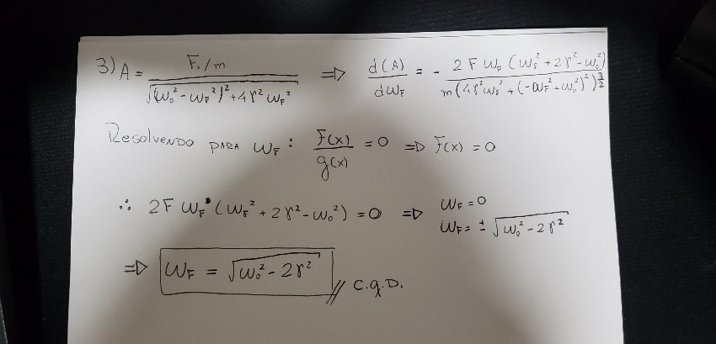

ϒ (1/s)
ωF
Amplitude A

 |  |  | 1.875 | 5.65801451 | 0.19502837878
 |  |  | 2.075 | 5.7274015221 | 0.17364314091
 |  |  | 2.275 | 5.8028551762 | 0.15589552511
 |  |  | 2.475 | 5.8841420951 | 0.14092494072
 |  |  | 2.675 | 5.9710240492 | 0.12812708487
 |  |  | 2.875 | 6.0632605251 | 0.11706457967 |  | A =

